Diferencia de medias
DIFERENCIAS DE MEDIAS | DOS ESCENARIOS:
Ho: μ1-μ2=0 | 1) POBLACIONES CON DISTRIBCUON NORMAL Y VARIANZA CONOCIDA
Ho: μ1-μ2≠0
o BIEN QUE UNA SEA MAS GRANDE QUE OTRA

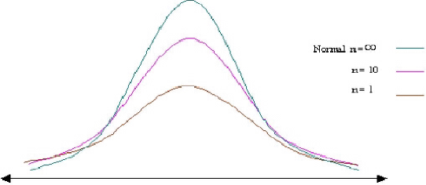
 | μ1,μ2: medias hipotéticas de las poblaciones
 | Cuando la hipótesis es de no diferencias, μ1-μ2=0 y la fórmula queda sin la parte derecha del numerador.
 | Las varianzas pueden ser estimadas de la muestra, si el número de datos es grande (mayor de 30 en general)

 | 2)POBLACIONES SIN DISTRIBUCION NORMAL
 | Se utiliza una prueba de t-Student, cuando las muestras son chicas (menor de 30 datos), o cuando no se conocen los parámetros
 | poblacionales. La distribucion t tiene media de cero, es simétrica respecto a la media, la variana tiende a 2, al aumentar el tamaño de muestra
 | se comporta mucho más como una distribución normal.
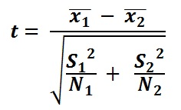
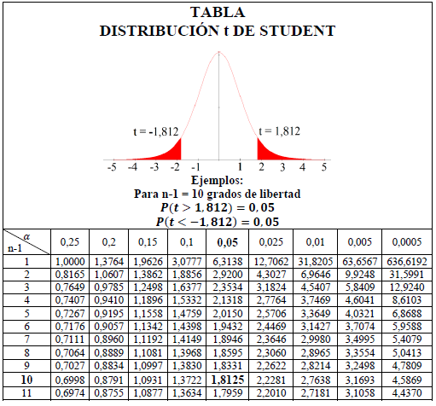
 |  |  | los grados de libertad son igual a (n1 - 1 + n2 - 1)

 |  |  | La varianza se obtiene de la muestra, en este caso el número de valores es pequeño.

 |  | PARA ESTE CASO, SE SUPONE QUE LAS POBLACIONES SON COMPLETAMENTE INDEPENDIENTES!!!!
 |  | ES UNA PRUEBA DE T-STUDENT DE MUESTRAS NO RELACIONADAS
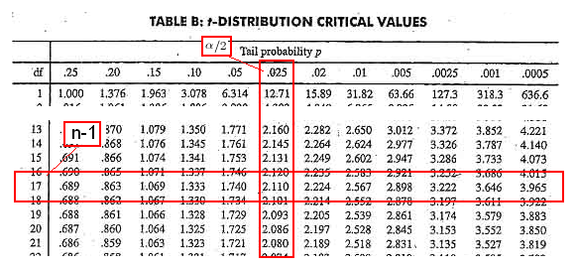

PRUEBA DE T-STUDENT PARA PARES RELACIONADOS (=MEDIAS PAREADAS, MEDICIONES PAREADAS, ETC)
Cuando las mediciones fueron tomadas del mismo individuo, a diferentes tiempos, con diferentes tratamientos, etc, pero siempre de la misma unidad experimental o individuo.

Ej ANOVA unilateral
 | Metodos de ensamblaje
 | A | B | C | D
 | 6 | 7 | 11 | 10 |  |  |  | SCT | = | 1620 | - | 1521 | = | 99
 | 8 | 9 | 16 | 12 |  |  |  | SCTrat | = | 1590.5 | - | 1521 | = | 69.5
 | 7 | 10 | 11 | 11 |  |  |  | SCE | = | 99 | - | 69.5 | = | 29.5
 | 8 | 8 | 13 | 9
Total | 29 | 34 | 51 | 42 | 156 | Gran total
Promedio | 7.25 | 8.5 | 12.75 | 10.5 | 9.75 | Gran media |  |  | Fuente | SC | Grad de lib | CM | F | p
Total^2 | 841 | 1156 | 2601 | 1764 | 6362 | Total cuad total |  | Between | Tratamiento | 69.5 | 3 | 23.166666667 | 9.4237288136 | 0.0017709456763 | **
 | A | B | C | D | 1620 | Cuadrad datos |  | Within | Error | 29.5 | 12 | 2.4583333333
 | 7.25 | 8.5 | 12.75 | 10.5 | 16 | Núm datos |  |  | Total | 99
Error estand | 0.47871355388 | 0.64549722437 | 1.1814539066 | 0.64549722437

Post-Pruebas, comparaciones, o pruebas de rangos múltiples
 |  |  |  | LSD

 |  |  |  |  | A | B | C | D
 |  |  |  | A |  | 1.25 | 5.5 | 3.25
 |  |  |  | B |  |  | 4.25 | 2
 |  |  |  | C |  |  |  | 2.25
 |  |  |  | D

 |  |  |  | t0.05/2,12= | 2.1788128297 |  |  |  |  | MSE=mean square of error=CME
 |  |  |  | LSD= | 2.4156016135 | La diferencia significativa mínima |  |  |  | n-k=grados de libertad del error
 |  |  |  |  |  |  |  |  |  | ni y nj= número de datos de los tratamientos a comparar

 |  |  |  | Tukey
 |  |  |  | q α=0.05,4,12= |  | 4.2
 |  |  |  | Tα= | 3.2926053514

 |  |  |  |  |  |  |  | C=numero de tratamiento
 |  |  |  |  |  |  |  | N-C=grados de libertad del error=N-K
 |  |  |  |  |  |  |  | La q α,C,N-C se obtiene de tablas de puntos porcentuales de la distribucion del rango estudentizado

 |  |  |  |  | A | B | C | D
 |  |  |  | A |  | 1.25 | 5.5 | 3.25 |  | La prueba de Tukey es más conservadora en general que la de LSD
 |  |  |  | B |  |  | 4.25 | 2
 |  |  |  | C |  |  |  | 2.25
 |  |  |  | D

Comparación por contrastes
Contrastes: combinación lineal de medias poblacionales en las que la suma de los coeficientes es igual a cero
Contrastes Ortogonales: cuando la suma del producto de los coeficientes de dos contrastes es igual a cero

 |  | C=c1μ1+c2μ2+c3μ3+…+ckμk |  |  | donde | c1+c2+c3+c4+…+ck=0

SI DESEAMOS PROBAR QUE UN CONTRASTE ES IGUAL A CERO:
Suponiendo que las poblaciones de interes siguen una distribucion normal, el contraste C sigue una distribución normal con media y varianza iguales a:
V(c)$=\sum_{i=1}^{k}{σ_{i}^{2}\frac{c_{i}^{2}}{n_{i}}}$
µ$=\sum_{i=1}^{k}{c_{i}μ_{i}}$

donde "ci" corresponde a los coeficientes ci
Cuando las varianzas de los tratamientos son iguales y el diseño experimental es balanceado (n=ni, para toda i) entonces la varianza del contraste se reduce a:
V(c)$=\frac{σ^{2}}{n}\sum_{i=1}^{k}{c_{i}^{2}}$

Usando CME para estimar σ y la media del tratamiento Y para estimar μ, se puede construir el intervalo de confianza para el contraste C
$$\sum_{i=1}^{k}{\begin{aligned}c_{i}Y_{i}∓{(t}_{\frac{α}{2},N−k}\sqrt{\frac{CME}{n}\sum_{i=1}^{k}{c_{i}^{2}}}) \\ \end{aligned}}$$

que incluye N-k grados de libertad del error. SI EL INTERVALO COSNTRUIDO NO INCLUYE A CERO, ENTONCES SE CONCLUYE QUE EL CONTRASTE ES DIFERENTE DE CERO

METODO DE SHEFFÉ
Dadas las k medias de los k tratanientos del estudio, se pueden hacer k-1 contrastes ortogonales entres sí, de tal forma que es posible construir un grupo de hipótesis de interes independientes entre si
Para el problema de los metodos de ensamblaje es posible obtener, por ejemplo, la siguiente posibilidad de elección:
μi | A | B | C | D
Ci | c1 | c2 | c3 | c4 |  |  |  | Hipótesis nulas:
Contraste 1 | 2 | -1 | -1 | 0 |  | 2μA-μB-μC=0 |  | 2μA=μB+μC
Contraste 2 | 0 | 1 | -1 | 0 |  | μB-μC=0 |  | μB=μC
Contraste 3 | 1 | 1 | 1 | -3 |  | μA+μB+μC-3μD=0 |  | 3μD=μA+μB+μC

donde es posible verificar que son ortogonales entres sí, pues las sumas de sus productos son iguales a cero para todos los casos.
EJEMPLO PARA EL CONTRASTE 1
Se utilizan las medias de los tratamientos para estimar estos constrastes, asi, si queremos probar la hipotesis del contraste 1, se usa la ecuacion:
 | Co=2YA-YB-YC
con una varianza estimada de:
 | Vo=CME(Σ{ci^2/ni})
Intervalos simultaneos con 100(1-α)% de confianza se construyen:
 | Co±√({k-1}(Vo)[F α,k-1,N-k])
El metodo de Sheffé rechaza la hipótesis de no diferencia (Ho) si se cumple que el intervalo construido NO incluye a cero

 | μi | A | B | C | D
 | ci | c1 | c2 | c3 | c4 |  |  | Ho | 2μA=μB+μC
 | Contraste 1 | 2 | -1 | -1 | 0 |  |  | Ha | 2μA≠μB+μC
 | Contraste 2 | 0 | 1 | -1 | 0
 | Contraste 3 | 1 | 1 | 1 | -3

 |  | A | B | C | D
 | ni | 4 | 4 | 4 | 4
Contraste 1 | c1 | 2 | -1 | -1 | 0 |  | Co= | -6.75
 | c1^2 | 4 | 1 | 1 | 0
 | c1^2/ni | 1 | 0.25 | 0.25 | 0 | 1.5 | Σ{ci^2/ni}
 |  |  |  |  |  | 3.6875 | Vo=CME(Σ{ci^2/ni})
Intervalo inferior y superior |  |  | Co±√({k-1}(Vo)[F α,k-1,N-k]) |  |  | 6.2138061155 | √({k-1}(Vo)[F α,k-1,N-k])
 | -12.963806115 | -0.53619388453
 | NO INCLUYE A CERO, POR LO TANTO SE RECHAZA Ho

Análisis de regresión y correl
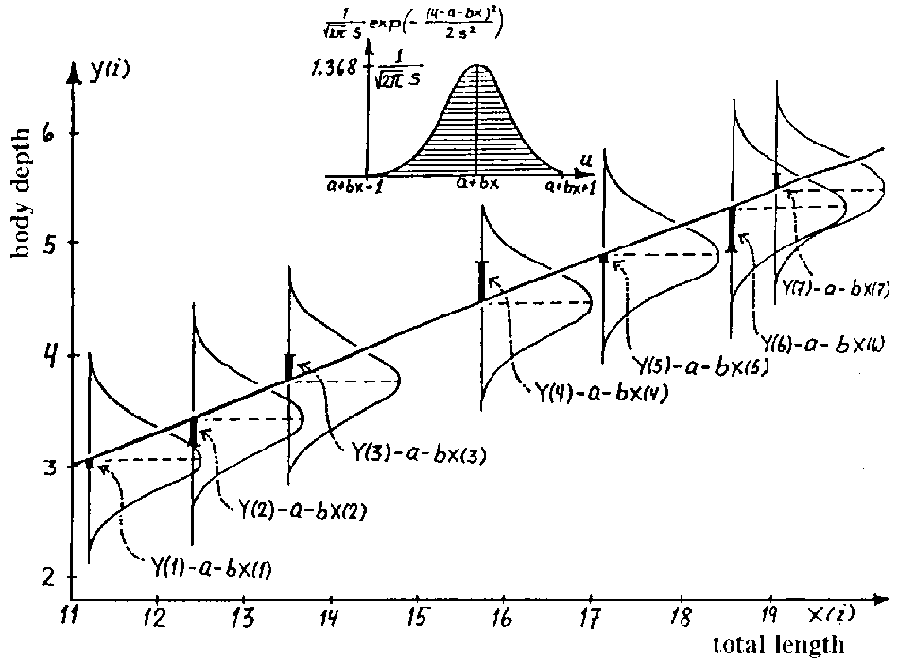
Análisis de regresión y correlación
Dos variables continuas, permite explorar su relación, hacer la predicción de una variable Y y una variable X
Por ejemplo las relaciones alométricas.
El análisis de Correlación nos dice la fuerza de la relación entre dos variables.
En un análisis de regresión suponemos ya la relación entre las dos variables.

Supuestos del modelo
Los valores de X son fijos
La variable X se mide sin error
Para cada valor de X tenemos una subpoblacion de la variable Y que es de distribución normal
Todas las varianzas de esa subpoblaciones son iguales
Todas las medias de estas subpoblaciones caen en un linea recta (la linea de regresión)
 |  | y= α + βx + e
e= error de la población

SUPUESTOS RESUMIDOS:
LINEALIDAD
INDEPENDENCIA
NORMALIDAD
HOMOGENEIDAD DE VARIANZA

$$β=\frac{\sum{(x_{i}−X})(y_{i}−Y)}{\sum{{(x_{i}−X)}^{2}}}$$
Suponemos una relación lineal entre nuestras variables |  |  |  |  |  | Recta de los mínimos cuadrados
Se obtiene una ecuación del mejor ajuste sobre nuestros datos. |  |  |  |  |  |  | y= α + βx
 |  |  |  |  |  | Minimiza las desviaciones de los puntos a la recta

$$α=Y−bX$$
x | y | xi-X | yi-Y | (xi-X)2 | (yi-Y)*(xi-X)
7.2 | 4.2 | -4.025 | -1.2375 | 16.200625 | 4.9809375
6.7 | 4.9 | -4.525 | -0.5375 | 20.475625 | 2.4321875 | b= | 0.20477159855
17 | 7 | 5.775 | 1.5625 | 33.350625 | 9.0234375 | a= | 3.1389388063
12.5 | 6.2 | 1.275 | 0.7625 | 1.625625 | 0.9721875
6.3 | 3.8 | -4.925 | -1.6375 | 24.255625 | 8.0646875
23.9 | 7.6 | 12.675 | 2.1625 | 160.655625 | 27.4096875
6 | 4.4 | -5.225 | -1.0375 | 27.300625 | 5.4209375
10.2 | 5.4 | -1.025 | -0.0375 | 1.050625 | 0.0384375
11.225 | 5.4375 |  |  | 284.915 | 58.3425

x | y | E
7.2 | 4.6132943158 | 4.2
6.7 | 4.5109085166 | 4.9
17 | 6.6200559816 | 7
12.5 | 5.6985837881 | 6.2
6.3 | 4.4289998772 | 3.8
23.9 | 8.0329800116 | 7.6
6 | 4.3675683976 | 4.4
10.2 | 5.2276091115 | 5.4

